상품제안서
고속 무선충전 마우스패드 | 상품코드: F15720

 |  |  |  |  |  |  | 02-412-0044 | www.easy1.co.kr
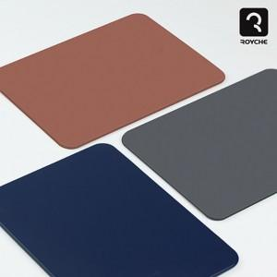 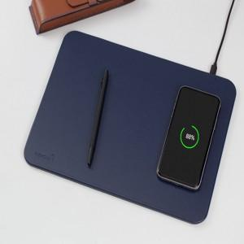 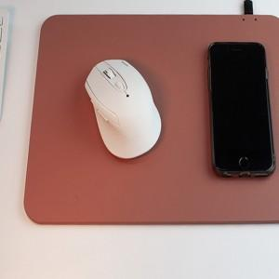

【상세/제작정보】 | 모던한 디자인의 무선충전마우스패드로 일상이 편리

【인쇄/포장옵션】 | 레이저, 풀칼라, 패드인쇄 / 포장지포장

【공급단가】 | 수량 | 50~ | 100~ | 500~ | 1,000~ | 3,000~
*VAT별도 | 단가 | 12,500원 | 12,300원 | 12,000원 | 11,700원 | 11,500원

【상품 URL】 | http://www.easy1.co.kr/src/goods_detail.php?gdno=15720

